Sheet1
Subject NO. | Name | Noted | ERD executed | ERD imagine | ERD overall | Note | Payable | Paid status
S019 | Nutthapol | หลับ ง่วง | 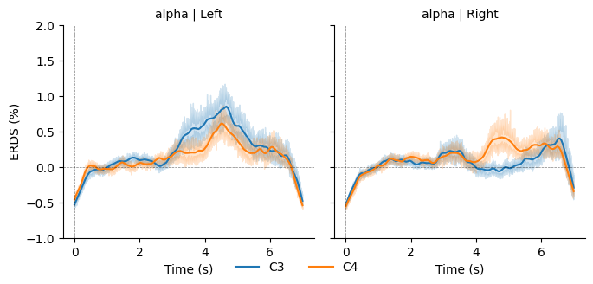 | 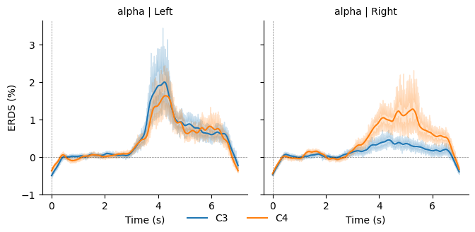 | 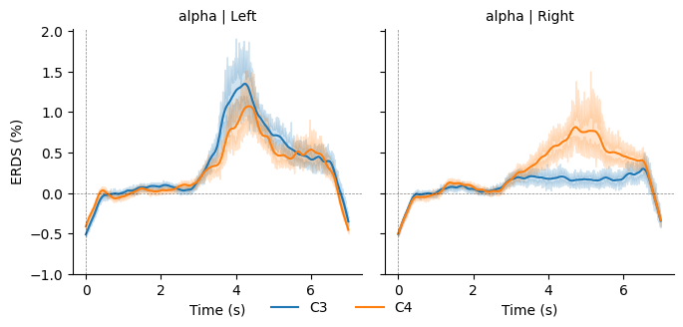 | 19 | No |  | การลดจำนวนtrials และ block ไม่เป็นผลต่อคลื่น แต่ลดความ fatique
S020 | Sunsun | โฟกัสสูง | 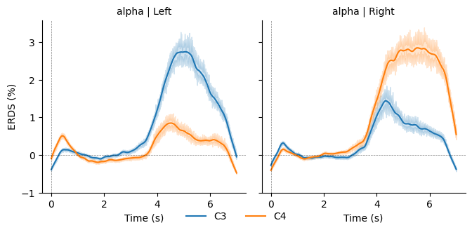 | 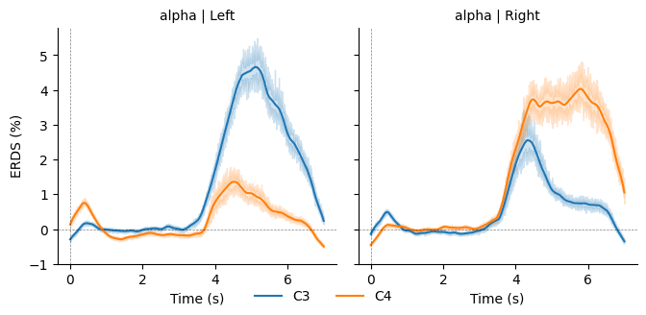 | 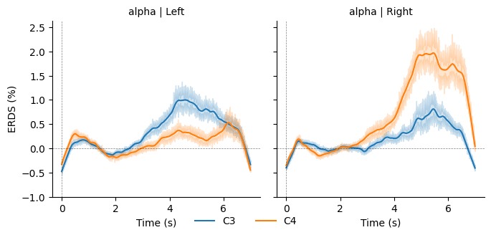 | 20 | No
S021 | Int | หลับ ง่วง | 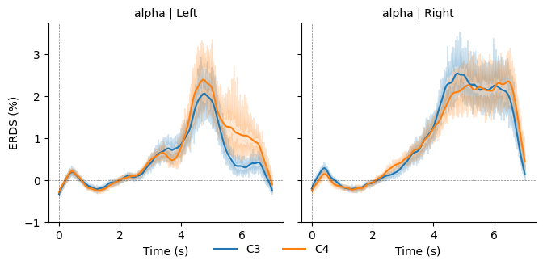 | 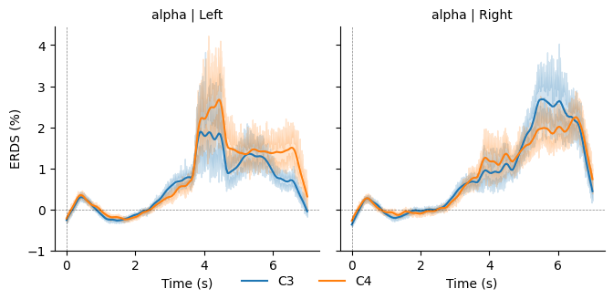 | 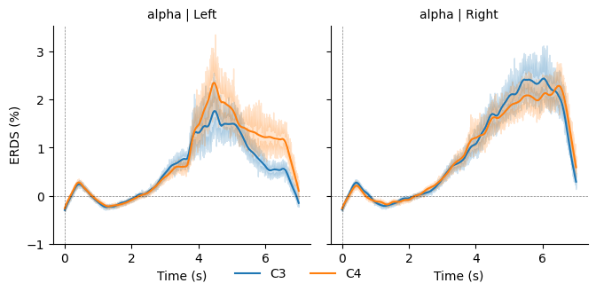 | 21 | No
S022 | Tang | โฟกัสปานกลาง | 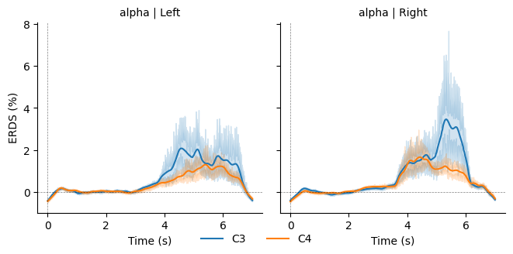 | 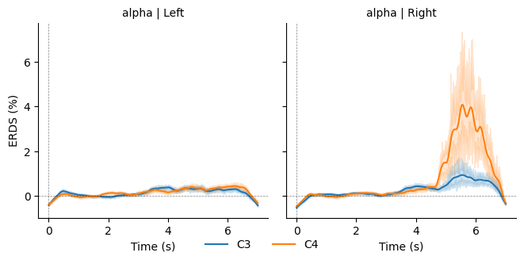 | 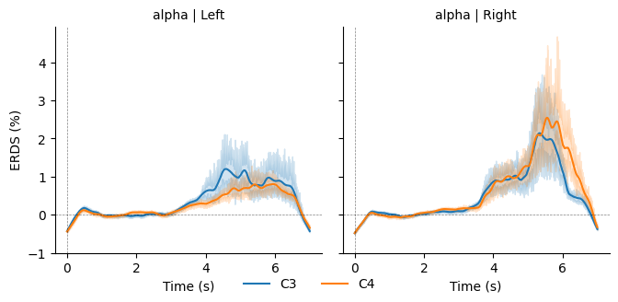 | 22 | No
S023 | Feems | โฟกัสปานกลาง,มีง่วงๆบ้าง | 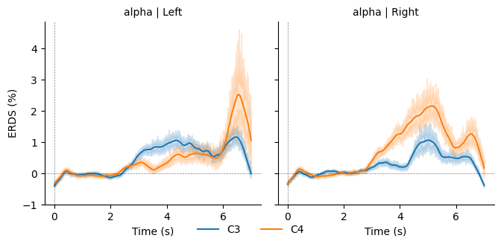 | 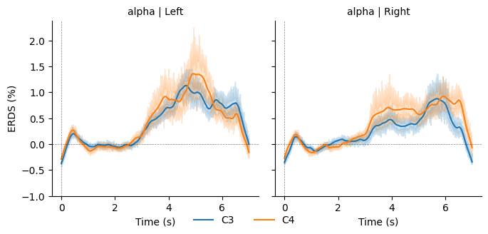 | 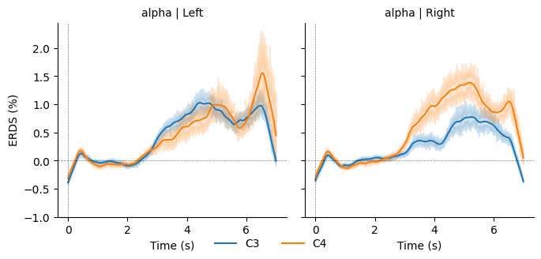 | 23 | No
S024 | Data | โฟกัสไม่เต็มที่,ง่วง | 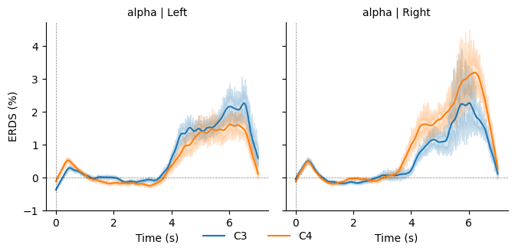 | 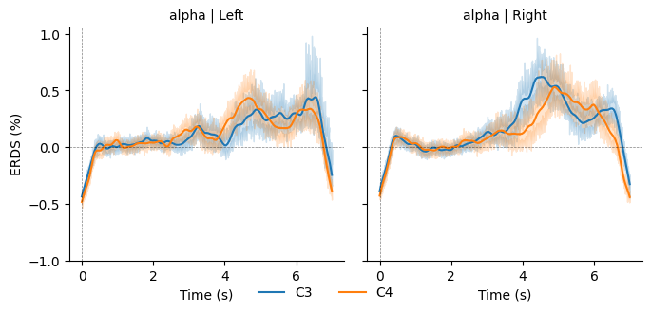 | 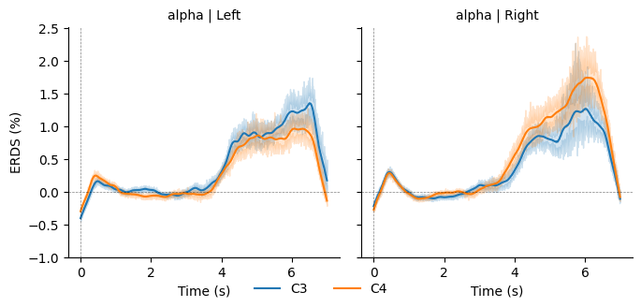 | 24 | No
S025 | amp | ไม่ค่อยโฟกัส | 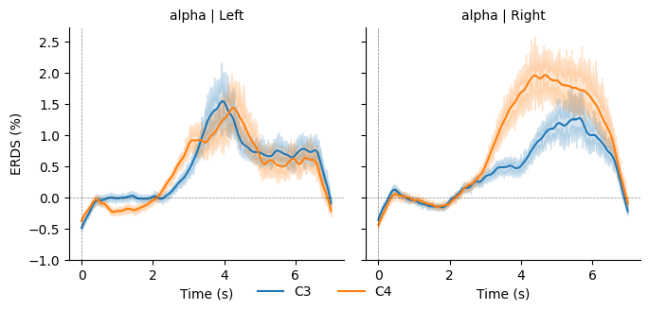 | 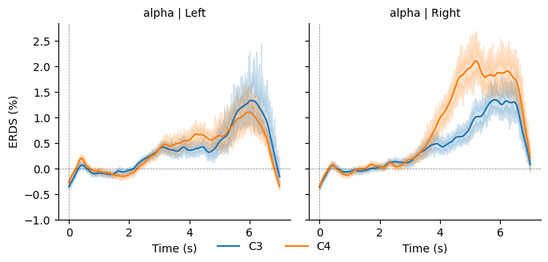 | 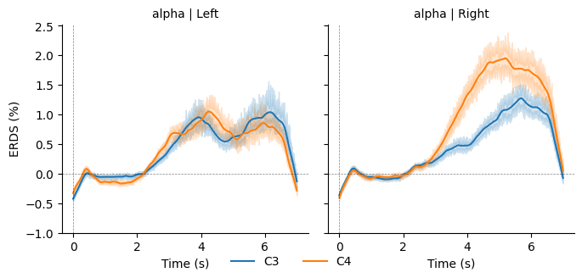 | 25 | No
S026 | tod | โฟกัส มีเล่นมือถือ | 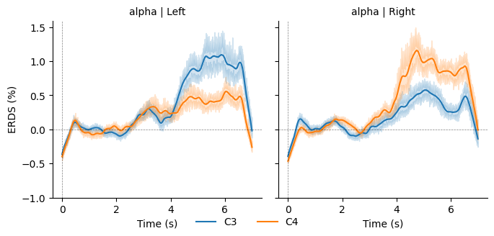 | 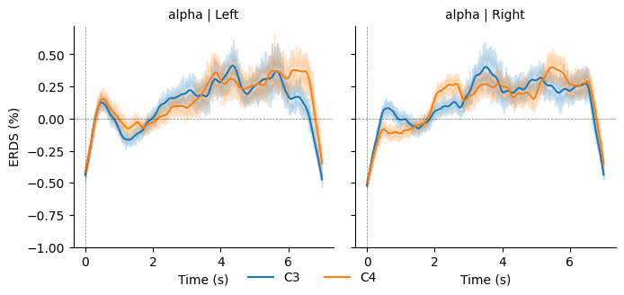 | 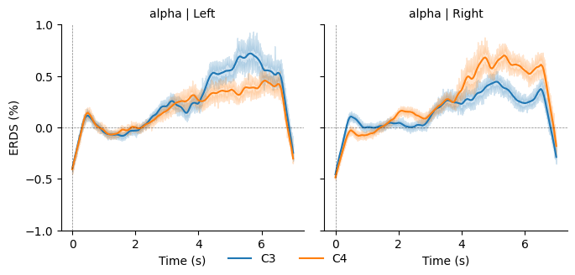 | 26 | No
S027 | Beau | session เจ็บหัว มีหลับบ้าง | 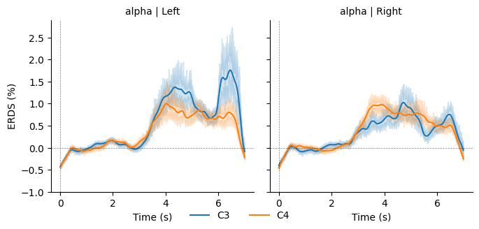 | 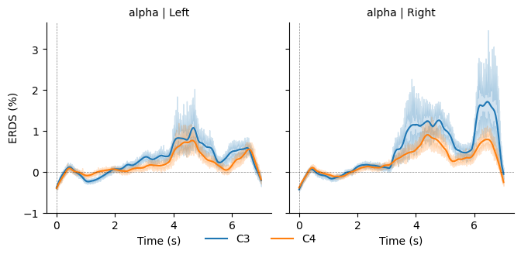 | 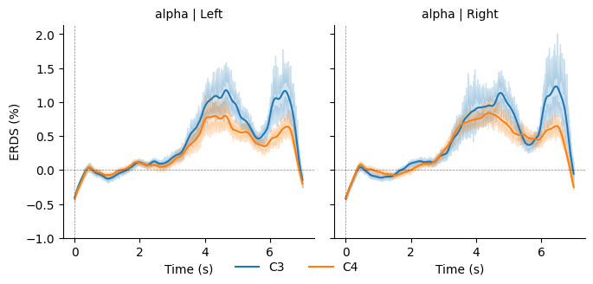 | 27 | No
S028 | Arm | โฟกัสบ้าง หลับบ้าง | 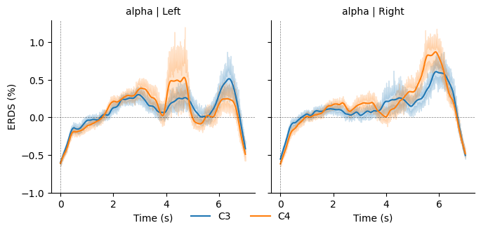 | 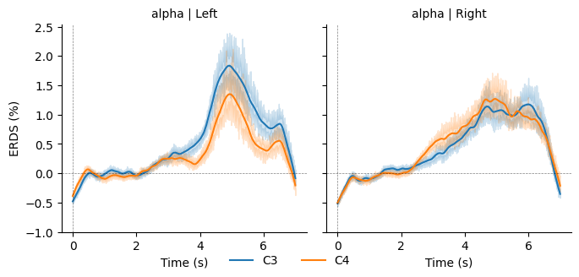 | 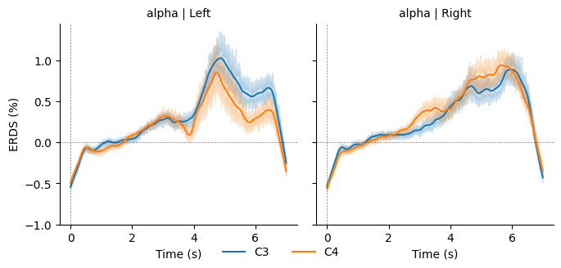 | 28 | No
S029 | Suyogya | หาว ง่วง เผลอหลับ | 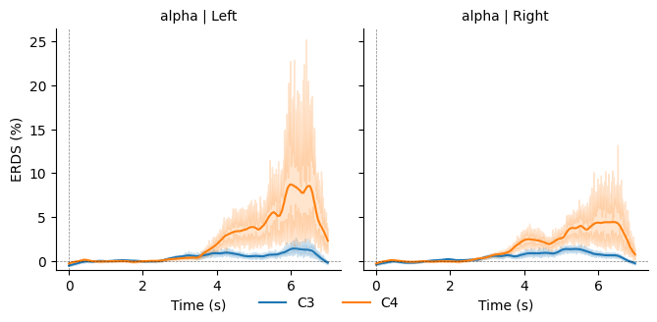 | 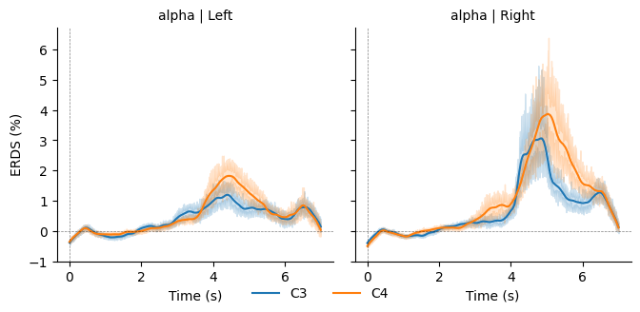 | 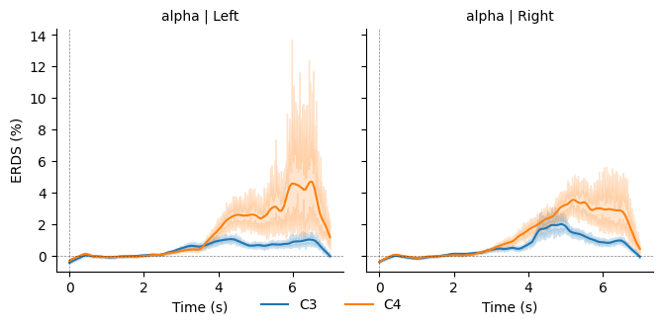 | 29 | No
S030 | Wan | โฟกัสบ้าง แต่ยังไม่เข้าใจtask | 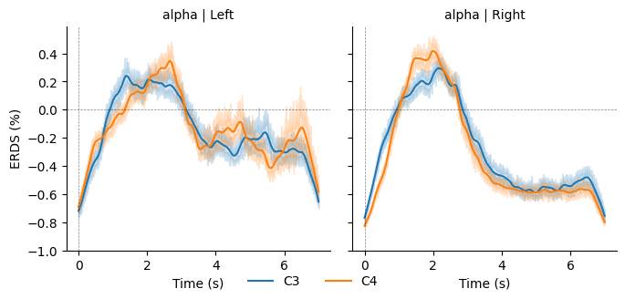 | 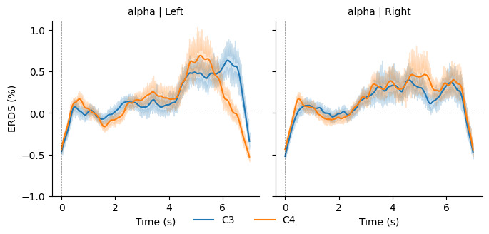 | 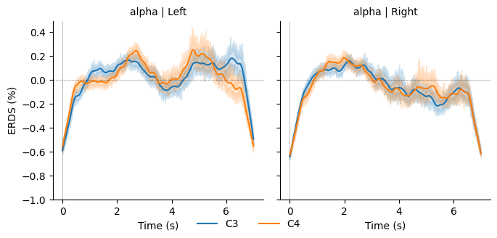 | 30 | No
S031 | Max | โฟกัสสูง ตื่นตัวตลอด | 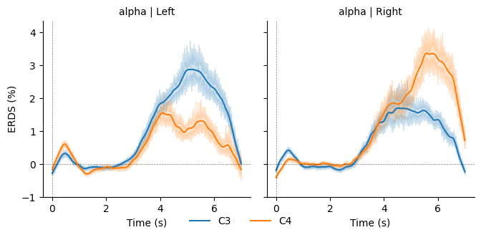 | 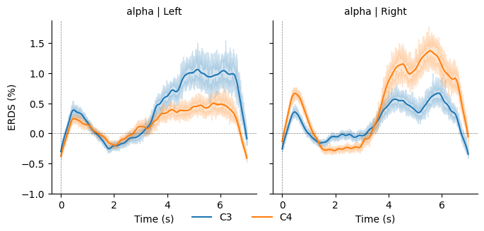 | 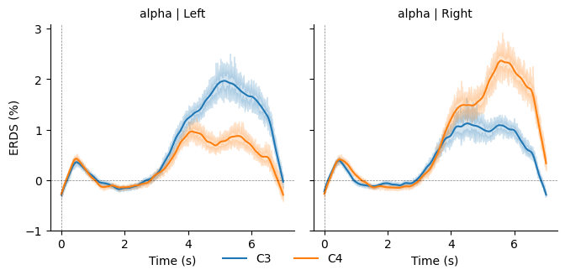 | 31 | Yes
S032 | Pang | ง่วงบ้าง | 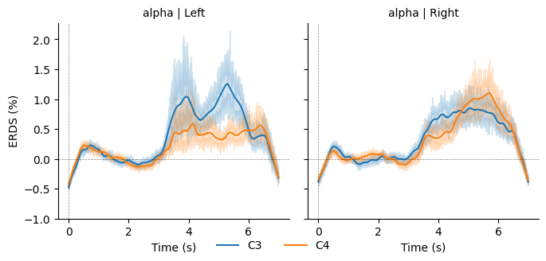 | 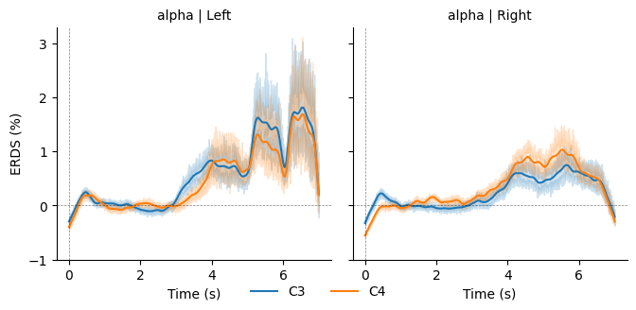 | 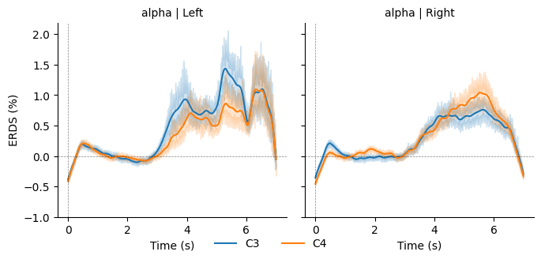 | 32
S033 | Jack | โฟกัสพอควร แต่มีหลุดๆในตอนแรก | 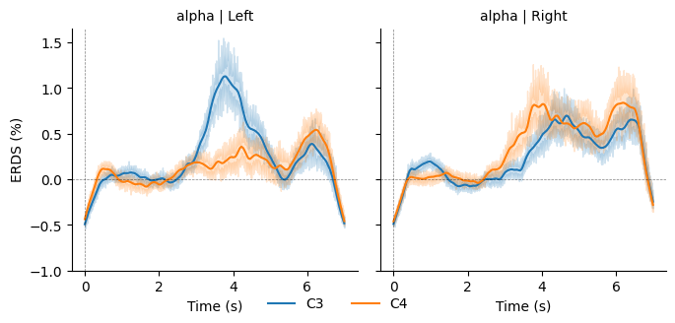 | 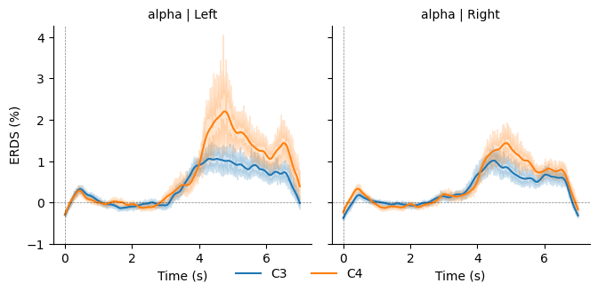 | 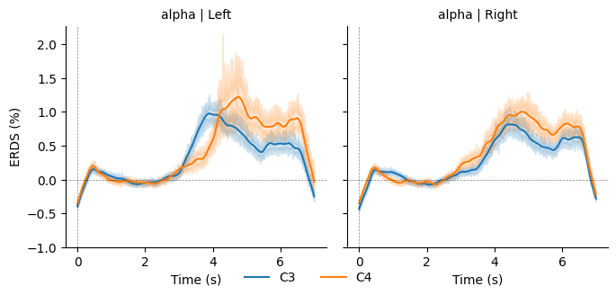 | 33
S034
S035 | Game
S036 | Anuj
S037 | Anjana
S038 | Safnas
S039 | Srijan
S040 | Navinda
S041 | Ochiya
S042 | Tonson

